1.รวม
โครงการภายใต้เป้าหมายแผนแม่บทย่อย: 180301 การปล่อยก๊าซเรือนกระจกของประเทศไทยลดลง
กรุณา Log in เข้าระบบ eMENSCR ก่อนดำเนินการ Click ที่ link โครงการนั้น ๆ
หมายเหตุ : หากไม่ Login จะไม่สามารถดูรายละเอียดโครงการได้
โครงการที่ปรากฎเป็นโครงการที่ผ่านการอนุมัติจากผู้บริหาร (M7) ของหน่วยงานเท่านั้น (ข้อมูล ณ เดือนมิถุนายน 2566)

ชื่อโครงการ / การดำเนินงาน | ปีงบประมาณ | วันที่เริ่มต้นโครงการ | วันที่สิ้นสุดโครงการ | หน่วยงานระดับกองหรือเทียบเท่า | หน่วยงานระดับกรมหรือเทียบเท่า | หน่วยงานระดับกระทรวงหรือเทียบเท่า | ประเภทโครงการ
ความร่วมมือเพื่อดำเนินการตามอนุสัญญา และพิธีสารข้อตกลงระหว่างประเทศด้านสิ่งแวดล้อม ความปลอดภัย สารเคมี วัตถุอันตรายภาคอุตสาหกรรม | 2561 | มกราคม 2561 | ตุลาคม 2561 | กองยุทธศาสตร์และแผนงาน | กรมโรงงานอุตสาหกรรม | กระทรวงอุตสาหกรรม
การพัฒนาเครื่องมือวิเคราะห์ต้นทุนส่วนเพิ่มในการลดการปล่อยก๊าซเรือนกระจก (Marginal Abatement Cost) ของมาตรการและนโยบายด้านการขนส่ง | 2561 | มีนาคม 2561 | มีนาคม 2562 | สำนักแผนความปลอดภัย | สำนักงานนโยบายและแผนการขนส่งและจราจร | กระทรวงคมนาคม
โครงการพัฒนาเทคโนโลยีขั้นสูงและระบบสารสนเทศด้านการบริหารจัดการทรัพยากรน้ำ | 2561 | ตุลาคม 2560 | กันยายน 2565 | ฝ่ายนโยบายและยุทธศาสตร์ | สถาบันสารสนเทศทรัพยากรน้ำ (องค์การมหาชน) (สสน.) | กระทรวงการอุดมศึกษา วิทยาศาสตร์ วิจัยและนวัตกรรม
โครงการพัฒนาระบบภูมิสารสนเทศน้ำระดับตำบล | 2561 | ตุลาคม 2560 | กันยายน 2562 | ฝ่ายนโยบายและยุทธศาสตร์ | สถาบันสารสนเทศทรัพยากรน้ำ (องค์การมหาชน) (สสน.) | กระทรวงการอุดมศึกษา วิทยาศาสตร์ วิจัยและนวัตกรรม
โครงการจัดหาเครื่องมือตรวจอากาศอัตโนมัติ (AWOS) | 2561 | ตุลาคม 2560 | กันยายน 2566 | กองเครื่องมืออุตุนิยมวิทยา | กรมอุตุนิยมวิทยา | กระทรวงดิจิทัลเพื่อเศรษฐกิจและสังคม
โครงการจัดหาเครื่องมือตรวจอากาศอัตโนมัติ (LLWAS) | 2561 | ตุลาคม 2560 | กันยายน 2566 | กองเครื่องมืออุตุนิยมวิทยา | กรมอุตุนิยมวิทยา | กระทรวงดิจิทัลเพื่อเศรษฐกิจและสังคม
บริหารจัดการทรัพยากรป่าชายเลน เพื่อรองรับการเปลี่ยนแปลงสภาวะภูมิอากาศ | 2561 | ตุลาคม 2560 | กันยายน 2565 | สำนักอนุรักษ์ทรัพยากรป่าชายเลน | กรมทรัพยากรทางทะเลและชายฝั่ง | กระทรวงทรัพยากรธรรมชาติและสิ่งแวดล้อม
ลดและเลิกใช้สารไฮโดรคลอโรฟลูออโรคาร์บอน ระยะที่ ๑ | 2561 | ตุลาคม 2560 | กันยายน 2561 | กองยุทธศาสตร์และแผนงาน | กรมโรงงานอุตสาหกรรม | กระทรวงอุตสาหกรรม
โครงการศึกษาความเหมาะสมในการขอรับเงินสนับสนุนด้านการเปลี่ยนแปลงสภาพภูมิอากาศภายใต้กรอบระหว่างประเทศของไทย | 2562 | ตุลาคม 2561 | กันยายน 2562 | กองประสานการจัดการเปลี่ยนแปลงสภาพภูมิอากาศ | สำนักงานนโยบายและแผนทรัพยากรธรรมชาติและสิ่งแวดล้อม | กระทรวงทรัพยากรธรรมชาติและสิ่งแวดล้อม
ค่าใช้จ่ายในการส่งเสริมการอนุรักษ์พลังงานในโรงงานอุตสาหกรรมขนาดกลางและขนาดเล็ก 5 ภาค (10 กลุ่ม) (ปีงบประมาณ 2562) | 2562 | พฤศจิกายน 2561 | สิงหาคม 2562 | สำนักส่งเสริมการอนุรักษ์พลังงาน | กรมพัฒนาพลังงานทดแทนและอนุรักษ์พลังงาน | กระทรวงพลังงาน
ค่าใช้จ่ายในการอนุรักษ์พลังงานแบบมีส่วนร่วมในอาคารธุรกิจขนาดกลางและขนาดเล็ก | 2562 | พฤศจิกายน 2561 | สิงหาคม 2562 | สำนักส่งเสริมการอนุรักษ์พลังงาน | กรมพัฒนาพลังงานทดแทนและอนุรักษ์พลังงาน | กระทรวงพลังงาน
การดำเนินงานเพื่อสร้างประสิทธิภาพเชิงนิเวศเศรษฐกิจ (Eco - efficiency) | 2562 | ตุลาคม 2561 | กันยายน 2562 | กองวางแผนกลยุทธ์ | บริษัท ขนส่ง จำกัด | กระทรวงคมนาคม
โครงการส่งเสริมการผลิตที่ลดอัตราการเกิดก๊าซเรือนกระจกโดยส่งเสริมอุตสาหกรรมคาร์บอนต่ำ | 2562 | พฤศจิกายน 2561 | กรกฎาคม 2562 | สำนักงานอุตสาหกรรมจังหวัดปราจีนบุรี | สำนักงานปลัดกระทรวงอุตสาหกรรม(ราชการบริหารส่วนภูมิภาค) | กระทรวงอุตสาหกรรม
โครงการศึกษาแนวทางการบูรณาการระหว่างกรมโรงงานอุตสาหกรรมและกรมพัฒนาพลังงานทดแทนและอนุรักษ์พลังงานโดยใช้กลไกการรับรองอุตสาหกรรมสีเขียว (Green Industry) เพื่อให้บรรลุเป้าหมายด้านพลังงานในภาคอุตสาหกรรม | 2562 | ธันวาคม 2561 | มิถุนายน 2563 | กองส่งเสริมเทคโนโลยีความปลอดภัยโรงงาน | กรมโรงงานอุตสาหกรรม | กระทรวงอุตสาหกรรม
โครงการพัฒนามาตรฐานด้านพลังงานและสิ่งแวดล้อม ในโรงงานอุตสาหกรรมเพื่อลดการใช้พลังงาน และเป็นมิตรต่อสิ่งแวดล้อม | 2562 | ธันวาคม 2561 | มิถุนายน 2563 | กองส่งเสริมเทคโนโลยีความปลอดภัยโรงงาน | กรมโรงงานอุตสาหกรรม | กระทรวงอุตสาหกรรม
โครงการพัฒนาประสิทธิภาพหม้อไอน้ำสำหรับโรงงาน ขนาดกลางและขนาดย่อม (Boiler Efficiency for SMEs) | 2562 | ธันวาคม 2561 | มิถุนายน 2563 | กองส่งเสริมเทคโนโลยีความปลอดภัยโรงงาน | กรมโรงงานอุตสาหกรรม | กระทรวงอุตสาหกรรม
โครงการพัฒนาต้นแบบระบบการผลิตที่เหมาะสมด้วยนวัตกรรมและIOT | 2562 | ธันวาคม 2561 | มิถุนายน 2563 | กองส่งเสริมเทคโนโลยีความปลอดภัยโรงงาน | กรมโรงงานอุตสาหกรรม | กระทรวงอุตสาหกรรม
โครงการเพิ่มประสิทธิภาพระบบไอน้ำสำหรับโรงไฟฟ้าชีวมวล | 2562 | ธันวาคม 2561 | มิถุนายน 2563 | กองส่งเสริมเทคโนโลยีความปลอดภัยโรงงาน | กรมโรงงานอุตสาหกรรม | กระทรวงอุตสาหกรรม
โครงการพัฒนาระบบ Factory Energy Monitoring Online ในโรงงานอุตสาหกรรม | 2562 | เมษายน 2562 | กันยายน 2563 | กองส่งเสริมเทคโนโลยีความปลอดภัยโรงงาน | กรมโรงงานอุตสาหกรรม | กระทรวงอุตสาหกรรม
โครงการพัฒนาระบบแบบจำลองเพื่อการบริหารจัดการน้ำและคาดการณ์น้ำท่วม ในพื้นที่เขตเมือง | 2562 | ตุลาคม 2561 | กันยายน 2565 | ฝ่ายนโยบายและยุทธศาสตร์ | สถาบันสารสนเทศทรัพยากรน้ำ (องค์การมหาชน) (สสน.) | กระทรวงการอุดมศึกษา วิทยาศาสตร์ วิจัยและนวัตกรรม
โครงการปรับปรุงระบบสำรวจแบบเคลื่อนที่ เพื่อสนับสนุนการติดตามและวิเคราะห์สถานการณ์น้ำ | 2562 | ตุลาคม 2561 | กันยายน 2564 | ฝ่ายนโยบายและยุทธศาสตร์ | สถาบันสารสนเทศทรัพยากรน้ำ (องค์การมหาชน) (สสน.) | กระทรวงการอุดมศึกษา วิทยาศาสตร์ วิจัยและนวัตกรรม
โครงการลดการปล่อยก๊าซเรือนกระจกในภาคป่าไม้ โดยสร้างแรงจูงใจและกระบวนการมีส่วนร่วม ระยะที่ 2 | 2562 | ตุลาคม 2561 | กันยายน 2564 | กองการต่างประเทศ | กรมอุทยานแห่งชาติ สัตว์ป่า และพันธุ์พืช | กระทรวงทรัพยากรธรรมชาติและสิ่งแวดล้อม
การจัดเตรียมกรอบแผนการบริหารจัดการสิ่งแวดล้อม (Environment Management Framework: EMF) สำหรับภาคอุตสาหกรรมโฟมแบบฉีดพ่น (Spray Foam Sector) ในการปรับเปลี่ยนสาร HCFC-141b ไปใช้สารทดแทนที่มีค่าศักยภาพที่ทำให้โลกร้อนต่ำ (Low-GWP) (HFOs และ CO2 ภายใต้ โครงการลดและเลิกใช้สาร HCFCs ของประเทศไทย ระยะที่ 2 (Thailand HCFCs Phase-out Stage II) | 2562 | เมษายน 2562 | กรกฎาคม 2562 | กองบริหารจัดการวัตถุอันตราย | กรมโรงงานอุตสาหกรรม | กระทรวงอุตสาหกรรม
โครงการบริหารจัดการทรัพยากรทางทะเลและชายฝั่งเพื่อรองรับการเปลี่ยนแปลงสภาวภูมิอากาศ | 2562 | ตุลาคม 2561 | กันยายน 2562 | สถาบันวิจัยและพัฒนาทรัพยากรทางทะเล ชายฝั่งทะเล และป่าชายเลน | กรมทรัพยากรทางทะเลและชายฝั่ง | กระทรวงทรัพยากรธรรมชาติและสิ่งแวดล้อม
โครงการจัดหาเครื่องมือตรวจอากาศอัตโนมัติ (AWOS) | 2562 | ตุลาคม 2561 | กันยายน 2565 | กองเครื่องมืออุตุนิยมวิทยา | กรมอุตุนิยมวิทยา | กระทรวงดิจิทัลเพื่อเศรษฐกิจและสังคม
โครงการจัดหาเครื่องมือตรวจอากาศอัตโนมัติ (LLWAS) | 2562 | ตุลาคม 2561 | กันยายน 2565 | กองเครื่องมืออุตุนิยมวิทยา | กรมอุตุนิยมวิทยา | กระทรวงดิจิทัลเพื่อเศรษฐกิจและสังคม
โครงการก่อสร้างหอเรดาร์และติดตั้งเครื่องเรดาร์ตรวจอากาศ | 2562 | ตุลาคม 2561 | กันยายน 2566 | กองเครื่องมืออุตุนิยมวิทยา | กรมอุตุนิยมวิทยา | กระทรวงดิจิทัลเพื่อเศรษฐกิจและสังคม
โครงการปรับปรุงสถานีตรวจวัดแผ่นดินไหว | 2562 | ตุลาคม 2561 | กันยายน 2565 | กองเฝ้าระวังแผ่นดินไหว | กรมอุตุนิยมวิทยา | กระทรวงดิจิทัลเพื่อเศรษฐกิจและสังคม
โครงการรักษ์ป่าน่าน ตามโครงการพระราชดำริ สมเด็จพระเทพรัตนราชสุดา ฯ สยามบรมราชกุมารี บูรณาการจัดการเรียนรู้ตามแนวทางการศึกษาเพื่อการพัฒนาที่ยั่งยืน เน้นทักษะ และสมรรถนะผู้เรียนแห่งอนาคตในศตวรรษที่ 21 | 2562 | ตุลาคม 2561 | กันยายน 2562 | สำนักพัฒนานวัตกรรมการจัดการศึกษา | สำนักงานคณะกรรมการการศึกษาขั้นพื้นฐาน | กระทรวงศึกษาธิการ
โครงการสร้างความร่วมมือและเพิ่มศักยภาพในการปรับตัวเชิงรุกต่อการเปลี่ยนแปลงสภาพภูมิอากาศ | 2562 | ตุลาคม 2561 | กันยายน 2562 | กองยุทธศาสตร์และแผนงาน | กรมส่งเสริมคุณภาพสิ่งแวดล้อม | กระทรวงทรัพยากรธรรมชาติและสิ่งแวดล้อม
โครงการเสนอ (ร่าง) พระราชบัญญัติ ว่าด้วยการเปลี่ยนแปลงสภาพภูมิอากาศ | 2563 | มีนาคม 2563 | กันยายน 2563 | กองประสานการจัดการเปลี่ยนแปลงสภาพภูมิอากาศ | สำนักงานนโยบายและแผนทรัพยากรธรรมชาติและสิ่งแวดล้อม | กระทรวงทรัพยากรธรรมชาติและสิ่งแวดล้อม
ค่าใช้จ่ายในการส่งเสริมการอนุรักษ์พลังงานในโรงงานอุตสาหกรรมขนาดกลางและขนาดเล็ก 5 ภาค (10 กลุ่ม) (ปีงบประมาณ 2563) | 2563 | ตุลาคม 2562 | กรกฎาคม 2563 | สำนักส่งเสริมการอนุรักษ์พลังงาน | กรมพัฒนาพลังงานทดแทนและอนุรักษ์พลังงาน | กระทรวงพลังงาน
ค่าใช้จ่ายในการอนุรักษ์พลังงานแบบมีส่วนร่วมในอาคารธุรกิจขนาดกลางและขนาดเล็ก | 2563 | พฤศจิกายน 2562 | สิงหาคม 2563 | สำนักส่งเสริมการอนุรักษ์พลังงาน | กรมพัฒนาพลังงานทดแทนและอนุรักษ์พลังงาน | กระทรวงพลังงาน
โครงการประเมินปัจจัยที่เกี่ยวข้องกับศักยภาพการกักเก็บคาร์บอนในภาคเกษตรกรรม | 2563 | มีนาคม 2563 | กันยายน 2563 | กองประสานการจัดการเปลี่ยนแปลงสภาพภูมิอากาศ | สำนักงานนโยบายและแผนทรัพยากรธรรมชาติและสิ่งแวดล้อม | กระทรวงทรัพยากรธรรมชาติและสิ่งแวดล้อม
...

2.เรียง VC
 |  | โครงการภายใต้เป้าหมายแผนแม่บทย่อย: 180301 การปล่อยก๊าซเรือนกระจกของประเทศไทยลดลง
กรุณา Log in เข้าระบบ eMENSCR ก่อนดำเนินการ Click ที่ link โครงการนั้น ๆ
หมายเหตุ : หากไม่ Login จะไม่สามารถดูรายละเอียดโครงการได้
โครงการที่ปรากฎเป็นโครงการที่ผ่านการอนุมัติจากผู้บริหาร (M7) ของหน่วยงานเท่านั้น (ข้อมูล ณ เดือนมิถุนายน 2566)

องค์ประกอบ | ปัจจัย | ชื่อโครงการ / การดำเนินงาน | ปีงบประมาณ | วันที่เริ่มต้นโครงการ | วันที่สิ้นสุดโครงการ | หน่วยงานระดับกองหรือเทียบเท่า | หน่วยงานระดับกรมหรือเทียบเท่า | หน่วยงานระดับกระทรวงหรือเทียบเท่า | ประเภทโครงการ
180301V01 | 180301V01F01 | ค่าใช้จ่ายในการส่งเสริมการอนุรักษ์พลังงานในโรงงานอุตสาหกรรมขนาดกลางและขนาดเล็ก 5 ภาค (10 กลุ่ม) (ปีงบประมาณ 2562) | 2562 | พฤศจิกายน 2561 | สิงหาคม 2562 | สำนักส่งเสริมการอนุรักษ์พลังงาน | กรมพัฒนาพลังงานทดแทนและอนุรักษ์พลังงาน | กระทรวงพลังงาน
180301V01 | 180301V01F01 | โครงการสร้างความร่วมมือด้านทรัพยากรธรรมชาติและสิ่งแวดล้อม ในระดับพื้นที่ เพื่อรองรับการเปลี่ยนแปลงสภาพภูมิอากาศ จังหวัดสมุทรปราการ | 2563 | ตุลาคม 2562 | กันยายน 2563 | สำนักงานทรัพยากรธรรมชาติและสิ่งแวดล้อมจังหวัด สมุทรปราการ | สำนักงานปลัดกระทรวงทรัพยากรธรรมชาติและสิ่งแวดล้อม | กระทรวงทรัพยากรธรรมชาติและสิ่งแวดล้อม
180301V01 | 180301V01F01 | โครงการสร้างความร่วมมือด้านทรัพยากรธรรมชาติและสิ่งแวดล้อมในระดับพื้นที่ เพื่อรองรับการเปลี่ยนแปลงสภาวะภูมิอากาศ จังหวัดระนอง ประจำปีงบประมาณ พ.ศ. 2563 | 2563 | ตุลาคม 2562 | กันยายน 2563 | สำนักงานทรัพยากรธรรมชาติและสิ่งแวดล้อมจังหวัด ระนอง | สำนักงานปลัดกระทรวงทรัพยากรธรรมชาติและสิ่งแวดล้อม | กระทรวงทรัพยากรธรรมชาติและสิ่งแวดล้อม
180301V01 | 180301V01F01 | โครงการชาวอุบลร่วมใจ ใส่ใจ อนุรักษ์ทรัพยากรป่าไม้และสิ่งแวดล้อม สู่มาตรฐานสากล | 2565 | ตุลาคม 2564 | กันยายน 2565 | สำนักบริหารพื้นที่อนุรักษ์ ที่ 9 (อุบลราชธานี) | กรมอุทยานแห่งชาติ สัตว์ป่า และพันธุ์พืช | กระทรวงทรัพยากรธรรมชาติและสิ่งแวดล้อม
180301V01 | 180301V01F01 | โครงการการประเมินผลกระทบด้านเศรษฐกิจและสังคมจากการดำเนินมาตรการลดก๊าซเรือนกระจกภายใต้ยุทธศาสตร์ระยะยาวในการพัฒนาแบบปล่อยก๊าซเรือนกระจกต่ำของประเทศ | 2565 | พฤศจิกายน 2564 | สิงหาคม 2565 | กองประสานการจัดการเปลี่ยนแปลงสภาพภูมิอากาศ | สำนักงานนโยบายและแผนทรัพยากรธรรมชาติและสิ่งแวดล้อม | กระทรวงทรัพยากรธรรมชาติและสิ่งแวดล้อม
180301V01 | 180301V01F01 | ค่าใช้จ่ายในการประชุมคณะอนุกรรมการอนุรักษ์และพัฒนาเมืองเก่า | 2565 | ตุลาคม 2564 | กันยายน 2565 | สำนักงานทรัพยากรธรรมชาติและสิ่งแวดล้อมจังหวัด นครศรีธรรมราช | สำนักงานปลัดกระทรวงทรัพยากรธรรมชาติและสิ่งแวดล้อม | กระทรวงทรัพยากรธรรมชาติและสิ่งแวดล้อม
180301V01 | 180301V01F01 | าใช้จ่ายโครงการประสานความร่วมมือในการกำกับ ติดตามการดำเนินงานตามแผนจัดการขยะมูลฝอยและของเสียอันตรายในพื้นที่จังหวัด | 2565 | ตุลาคม 2564 | กันยายน 2565 | สำนักงานทรัพยากรธรรมชาติและสิ่งแวดล้อมจังหวัด นครศรีธรรมราช | สำนักงานปลัดกระทรวงทรัพยากรธรรมชาติและสิ่งแวดล้อม | กระทรวงทรัพยากรธรรมชาติและสิ่งแวดล้อม
180301V01 | 180301V01F01 | โครงการป้องกันและปราบปรามการตัดไม้ทำลายป่าระดับจังหวัด | 2565 | ตุลาคม 2564 | กันยายน 2565 | สำนักงานทรัพยากรธรรมชาติและสิ่งแวดล้อมจังหวัด นครศรีธรรมราช | สำนักงานปลัดกระทรวงทรัพยากรธรรมชาติและสิ่งแวดล้อม | กระทรวงทรัพยากรธรรมชาติและสิ่งแวดล้อม
...

3.Pivot VC
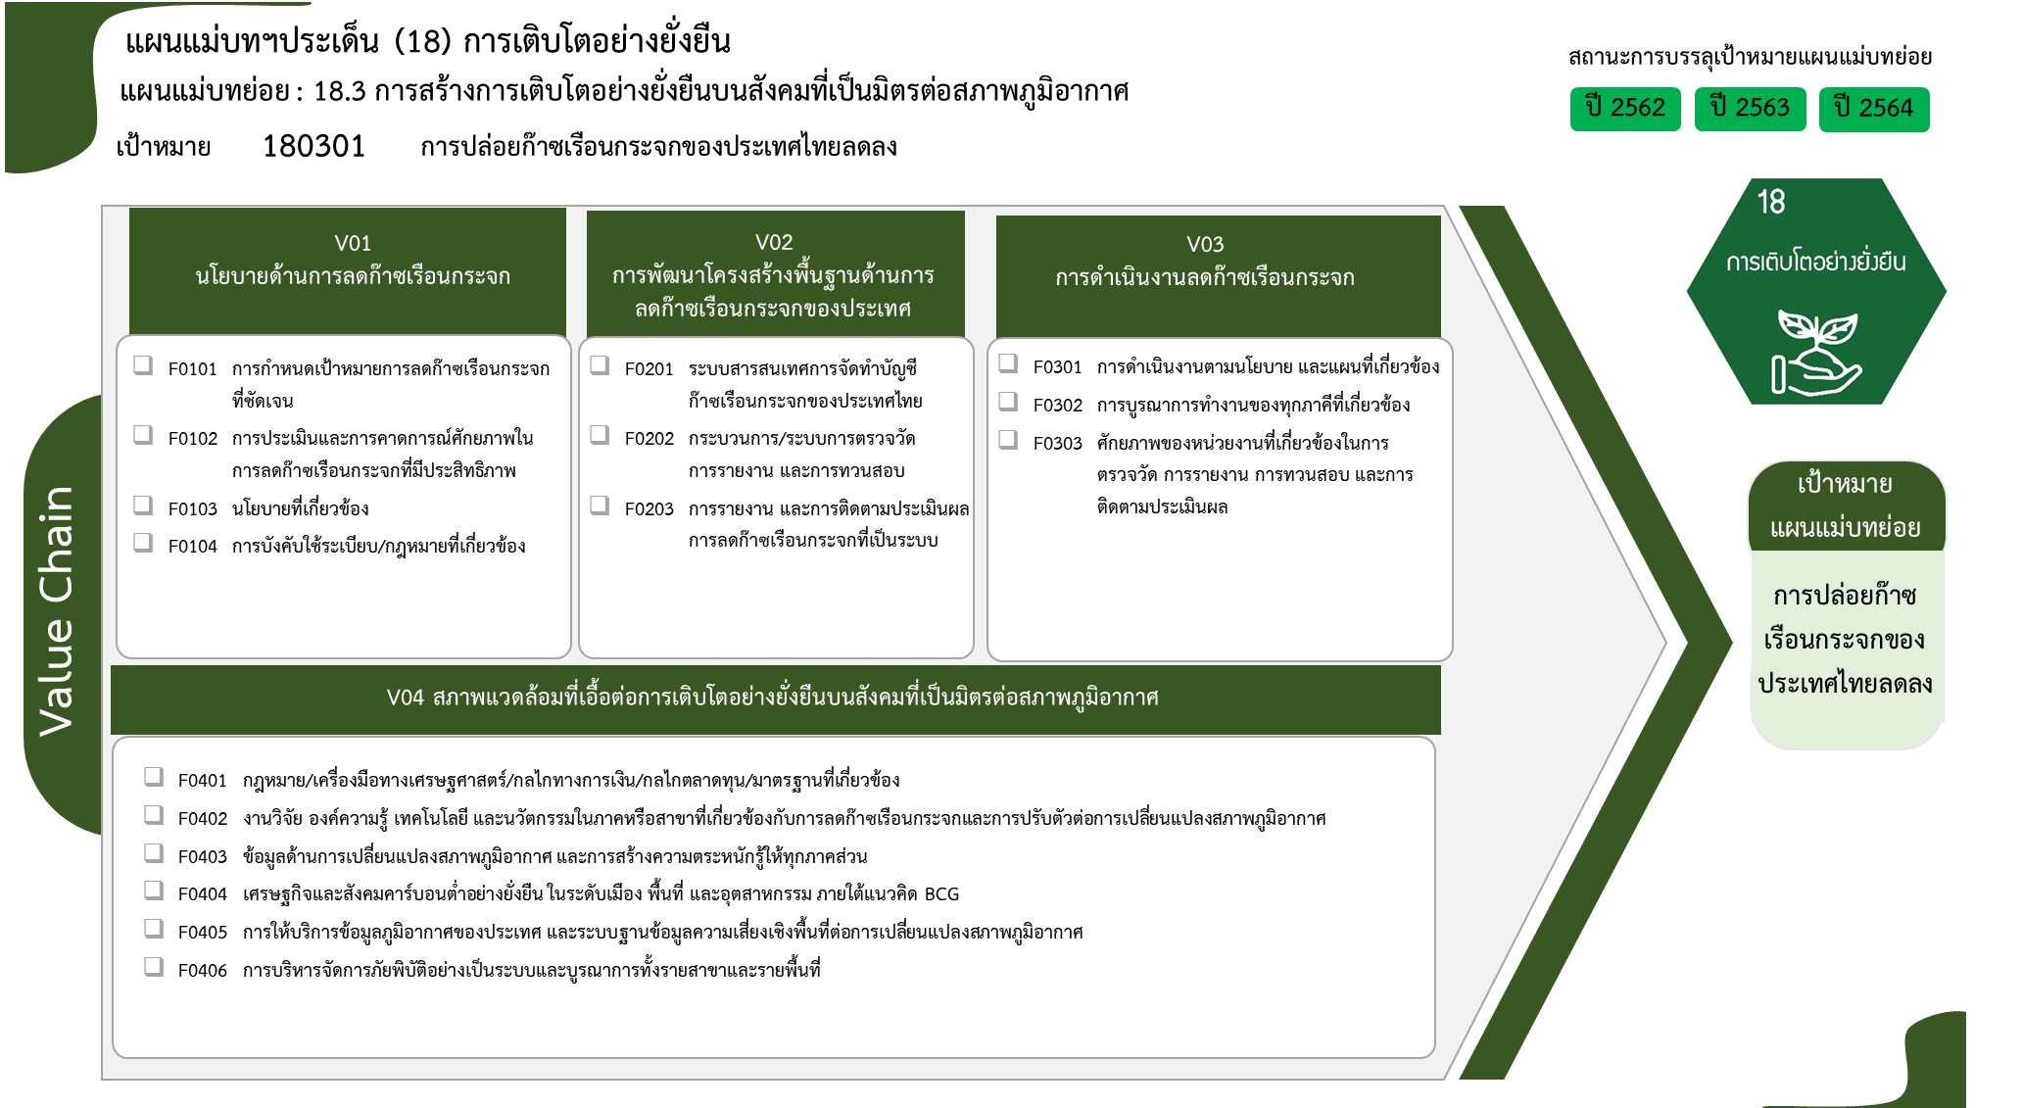
...
2562 | 2563 | 2564 | 2565 | 2566 | รวมจำนวนโครงการทั้งหมด
3 | 20 | 12 | 12 |  | 47
1 | 2 |  | 10 |  | 13
1 | 12 | 9 | 2 |  | 24
1 | 3 | 2 |  |  | 6
 | 3 | 1 |  |  | 4
4 โครงการ
41 โครงการ
3 | 12 | 4 | 5 |  | 25
13 โครงการ
43 โครงการ
1 | 1 |  | 2 |  | 4
24 โครงการ
13 โครงการ
1 | 10 | 2 |  |  | 13
6 โครงการ
22 โครงการ
1 | 1 | 2 | 3 |  | 8
4 โครงการ
8 โครงการ
11 | 54 | 17 | 21 |  | 106
3 | 14 | 10 | 11 |  | 41
7 | 23 | 4 | 9 |  | 43
1 | 17 | 3 | 1 |  | 22
8 โครงการ
5 | 55 | 36 | 28 | 4 | 132
17 โครงการ
 | 5 | 2 |  | 1 | 8
83 โครงการ
4 โครงการ
รวมทั้งสิ้น 310 โครงการ
3 | 5 | 4 | 1 | 1 | 17
4 โครงการ
1 | 41 | 23 | 17 |  | 83
16 โครงการ
1 |  | 2 |  | 1 | 4
 |  | 1 | 3 |  | 4
 | 4 | 4 | 7 | 1 | 16
22 | 141 | 69 | 66 | 4 | 310
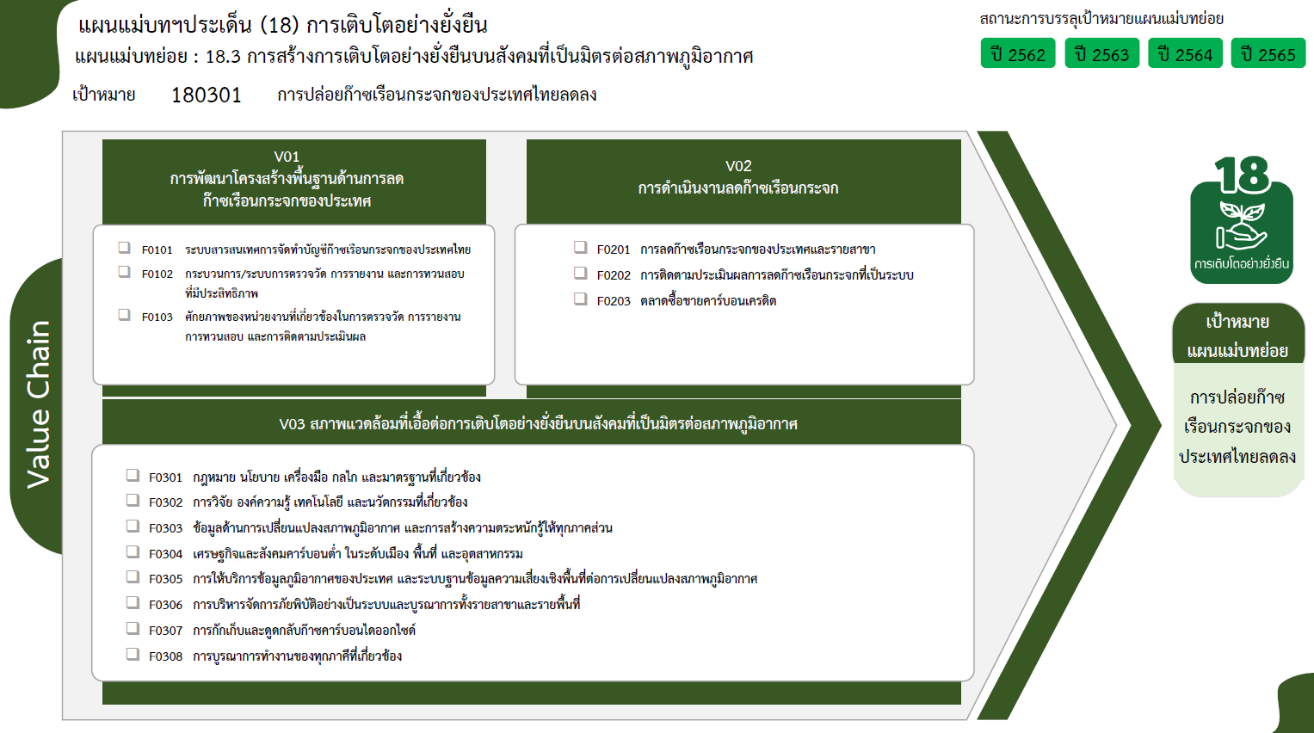

4 โครงการ
41 โครงการ
0 โครงการ
13 โครงการ
0 โครงการ

30 โครงการ

55 โครงการ
17 โครงการ
83 โครงการ
4 โครงการ

4 โครงการ
16 โครงการ
รวมทั้งสิ้น 310 โครงการ
0 โครงการ
43 โครงการ

